CollectiveAccess
Image | Object | Description | Date
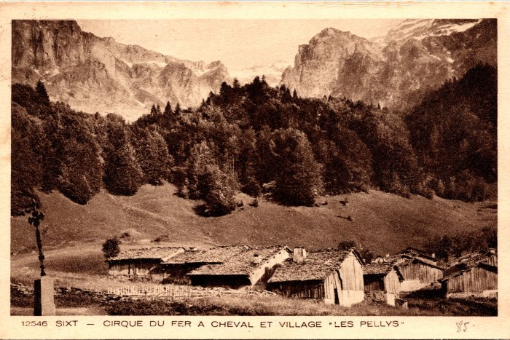 | Carte postale du Cirque du Fer-à-Cheval et du village des Pellys (2-931) | Carte postale du Cirque du Fer-à-Cheval et du village des Pellys

